Água
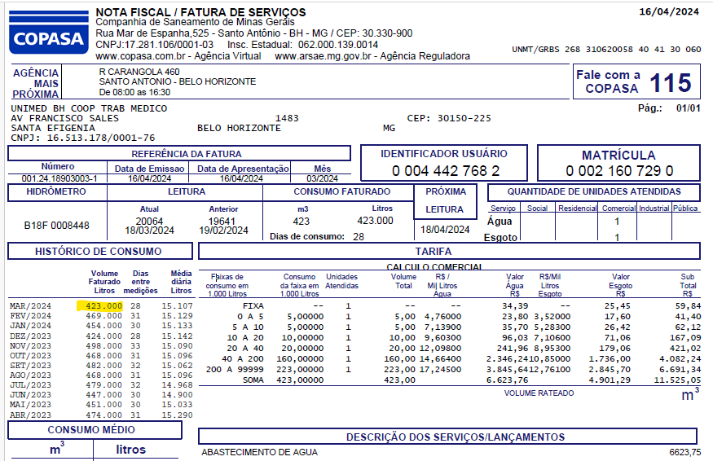
Ano | Nome do mês | Mês | Consumo em litros | Qte colaboradores | Qte metros quadrados | Qte litros agua por colaborador | Qte litros de agua por metro quadrado
2021 | 2021-01-01 | janeiro | 299308 | 200 | 3041 | 1497 | 98
2021 | 2021-02-01 | fevereiro | 299534 | 200 | 3041 | 1498 | 98 |  | É o mês da Referência = 03/2024
2021 | 2021-03-01 | março | 188175 | 201 | 3041 | 936 | 62
2021 | 2021-04-01 | abril | 260829 | 204 | 3041 | 1279 | 86
2021 | 2021-05-01 | maio | 273071 | 199 | 3041 | 1372 | 90
2021 | 2021-06-01 | junho | 199651 | 208 | 3041 | 960 | 66
2021 | 2021-07-01 | julho | 315368 | 209 | 3041 | 1509 | 104
2021 | 2021-08-01 | agosto | 236318 | 203 | 3041 | 1164 | 78
2021 | 2021-09-01 | setembro | 236322 | 211 | 3041 | 1120 | 78
2021 | 2021-10-01 | outubro | 337023 | 219 | 3041 | 1539 | 111
2021 | 2021-11-01 | novembro | 211010 | 219 | 3041 | 964 | 69
2021 | 2021-12-01 | dezembro | 266727 | 220 | 3041 | 1212 | 88
2022 | 2022-01-01 | janeiro | 318184 | 222 | 3041 | 1433 | 105
2022 | 2022-02-01 | fevereiro | 316068 | 220 | 3041 | 1437 | 104
2022 | 2022-03-01 | março | 328691 | 221 | 3041 | 1487 | 108
2022 | 2022-04-01 | abril | 276961 | 232 | 3041 | 1194 | 91
2022 | 2022-05-01 | maio | 199159 | 227 | 3041 | 877 | 65
2022 | 2022-06-01 | junho | 259355 | 229 | 3041 | 1133 | 85
2022 | 2022-07-01 | julho | 182448 | 234 | 3041 | 780 | 60
2022 | 2022-08-01 | agosto | 245444 | 229 | 3041 | 1072 | 81
2022 | 2022-09-01 | setembro | 327455 | 231 | 3041 | 1418 | 108
2022 | 2022-10-01 | outubro | 254444 | 231 | 3041 | 1101 | 84
2022 | 2022-11-01 | novembro | 244912 | 234 | 3041 | 1047 | 81
2022 | 2022-12-01 | dezembro | 307533 | 237 | 3041 | 1298 | 101
2023 | 2023-01-01 | janeiro | 313985 | 236 | 3041 | 1330 | 103
2023 | 2023-02-01 | fevereiro | 183532 | 230 | 3041 | 798 | 60
2023 | 2023-03-01 | março | 199335 | 234 | 3041 | 852 | 66
2023 | 2023-04-01 | abril | 247089 | 236 | 3041 | 1047 | 81
2023 | 2023-05-01 | maio | 286131 | 237 | 3041 | 1207 | 94
2023 | 2023-06-01 | junho | 264388 | 239 | 3041 | 1106 | 87
2023 | 2023-07-01 | julho | 270982 | 248 | 3041 | 1093 | 89
2023 | 2023-08-01 | agosto | 276442 | 248 | 3041 | 1115 | 91
2023 | 2023-09-01 | setembro | 260465 | 248 | 3041 | 1050 | 86
2023 | 2023-10-01 | outubro | 305733 | 247 | 3041 | 1238 | 101
2023 | 2023-11-01 | novembro | 215073 | 246 | 3041 | 874 | 71
2023 | 2023-12-01 | dezembro | 262862 | 243 | 3041 | 1082 | 86
2024 | 2024-01-01 | janeiro | 230197 | 250 | 3041 | 921 | 76
2024 | 2024-02-01 | fevereiro | 260575 | 249 | 3041 | 1046 | 86
2024 | 2024-03-01 | março | 261363 | 250 | 3041 | 1045 | 86
2024 | 2024-04-01 | abril | 268705 | 259 | 3041 | 1037 | 88
2024 | 2024-05-01 | maio | 232254 | 257 | 3041 | 904 | 76
2024 | 2024-06-01 | junho | 320486 | 255 | 3041 | 1257 | 105
2024 | 2024-07-01 | julho | 232652 | 262 | 3041 | 888 | 77
2024 | 2024-08-01 | agosto | 329338 | 258 | 3041 | 1277 | 108
2024 | 2024-09-01 | setembro | 288067 | 258 | 3041 | 1117 | 95
2024 | 2024-10-01 | outubro | 276847 | 264 | 3041 | 1049 | 91 | 182,448
2024 | 2024-11-01 | novembro | 211988 | 266 | 3041 | 797 | 70 | 337,023
2024 | 2024-12-01 | dezembro | 298350 | 278 | 3041 | 1073 | 98 | 299538
2025 | 2025-01-01 | janeiro | 269390 | 287 | 3041 | 939 | 89
2025 | 2025-02-01 | fevereiro | 306145 | 294 | 3041 | 1041 | 101
2025 | 2025-03-01 | março | 318034 | 294 | 3041 | 1082 | 105
2025 | 2025-04-01 | abril | 295050 | 294 | 3041 | 1004 | 97
2025 | 2025-05-01 | maio | 312673 | 0 | 0 | #DIV/0! | #DIV/0!
2025 | 2025-06-01 | junho | 319940 | 0 | 0 | #DIV/0! | #DIV/0!
2025 | 2025-07-01 | julho | 253911 | 0 | 0 | #DIV/0! | #DIV/0!
2025 | 2025-08-01 | agosto | 278712 | 0 | 0 | #DIV/0! | #DIV/0!
2025 | 2025-09-01 | setembro |  | 0 | 0
2025 | 2025-10-01 | outubro |  | 0 | 0
2025 | 2025-11-01 | novembro |  | 0 | 0
2025 | 2025-12-01 | dezembro |  | 0 | 0

Energia elétrica
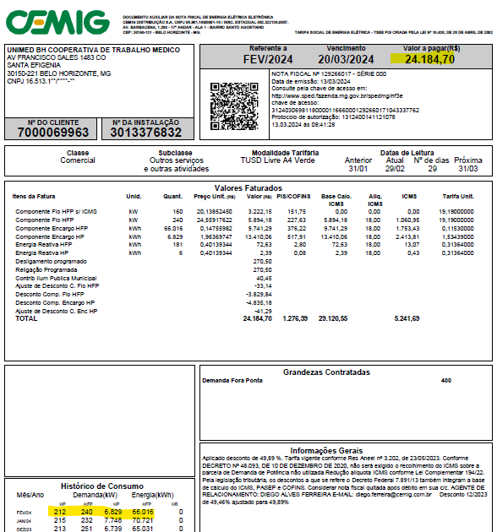
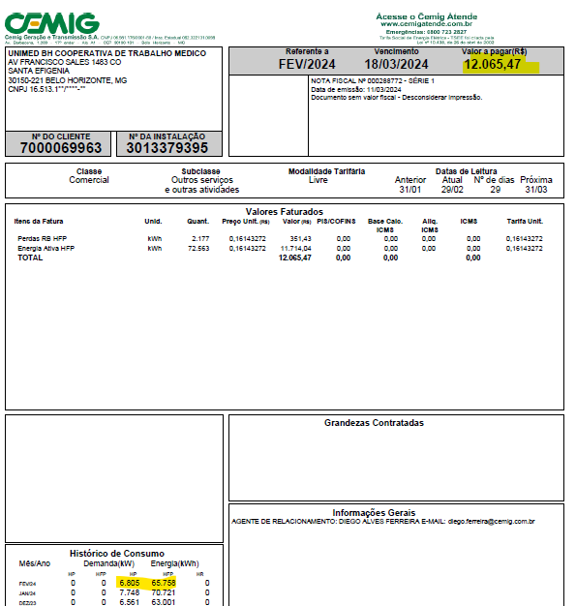
Ano | Data | Mês | Valor | Consumo total em KWh | Qte colaboradores | Qte KWh por colaborador | Qte metros quadrados | Qte KWh por metro quadrado
2021 | 2021-01-01 | janeiro | R$ 39,603.85 | 108931 | 200 | 545 | 3041 | 36
2021 | 2021-02-01 | fevereiro | R$ 35,228.90 | 75864 | 200 | 379 | 3041 | 25
2021 | 2021-03-01 | março | R$ 33,882.91 | 114293 | 201 | 569 | 3041 | 38
2021 | 2021-04-01 | abril | R$ 33,049.96 | 73131 | 204 | 358 | 3041 | 24
2021 | 2021-05-01 | maio | R$ 35,275.27 | 121337 | 199 | 610 | 3041 | 40
2021 | 2021-06-01 | junho | R$ 31,636.37 | 117648 | 208 | 566 | 3041 | 39 |  | É o mês da Referência = 02/2024
2021 | 2021-07-01 | julho | R$ 30,381.63 | 110715 | 209 | 530 | 3041 | 36
2021 | 2021-08-01 | agosto | R$ 29,677.63 | 78823 | 203 | 388 | 3041 | 26
2021 | 2021-09-01 | setembro | R$ 31,232.06 | 110767 | 211 | 525 | 3041 | 36
2021 | 2021-10-01 | outubro | R$ 32,130.67 | 80731 | 219 | 369 | 3041 | 27
2021 | 2021-11-01 | novembro | R$ 36,372.34 | 111799 | 219 | 510 | 3041 | 37
2021 | 2021-12-01 | dezembro | R$ 33,750.53 | 98727 | 220 | 449 | 3041 | 32
2022 | 2022-01-01 | janeiro | R$ 40,097.30 | 102928 | 222 | 464 | 3041 | 34
2022 | 2022-02-01 | fevereiro | R$ 34,466.32 | 74315 | 220 | 338 | 3041 | 24
2022 | 2022-03-01 | março | R$ 40,107.36 | 91280 | 221 | 413 | 3041 | 30
2022 | 2022-04-01 | abril | R$ 35,625.14 | 94633 | 232 | 408 | 3041 | 31
2022 | 2022-05-01 | maio | R$ 28,028.72 | 110134 | 227 | 485 | 3041 | 36
2022 | 2022-06-01 | junho | R$ 24,345.49 | 116188 | 229 | 507 | 3041 | 38
2022 | 2022-07-01 | julho | R$ 22,727.14 | 112196 | 234 | 479 | 3041 | 37
2022 | 2022-08-01 | agosto | R$ 22,943.11 | 72910 | 229 | 318 | 3041 | 24
2022 | 2022-09-01 | setembro | R$ 23,574.34 | 107357 | 231 | 465 | 3041 | 35
2022 | 2022-10-01 | outubro | R$ 23,989.77 | 123869 | 231 | 536 | 3041 | 41
2022 | 2022-11-01 | novembro | R$ 22,801.39 | 90387 | 234 | 386 | 3041 | 30
2023 | 2023-01-01 | janeiro | R$ 23,721.96 | 97126 | 236 | 412 | 3041 | 32
2023 | 2023-02-01 | fevereiro | R$ 26,155.33 | 95778 | 230 | 416 | 3041 | 31
2023 | 2023-03-01 | março | R$ 28,441.13 | 85633 | 234 | 366 | 3041 | 28
2023 | 2023-04-01 | abril | R$ 24,535.63 | 106778 | 236 | 452 | 3041 | 35
2023 | 2023-05-01 | maio | R$ 25,421.78 | 88232 | 237 | 372 | 3041 | 29
2023 | 2023-06-01 | junho | R$ 20,223.00 | 83651 | 239 | 350 | 3041 | 28
2023 | 2023-07-01 | julho | R$ 20,354.52 | 123285 | 248 | 497 | 3041 | 41
2023 | 2023-08-01 | agosto | R$ 21,738.38 | 102539 | 248 | 413 | 3041 | 34
2023 | 2023-09-01 | setembro | R$ 22,209.88 | 101582 | 248 | 410 | 3041 | 33
2023 | 2023-10-01 | outubro | R$ 23,789.97 | 80837 | 247 | 327 | 3041 | 27
2023 | 2023-11-01 | novembro | R$ 23,000.38 | 122634 | 246 | 499 | 3041 | 40
2023 | 2023-12-01 | dezembro | R$ 22,674.38 | 114427 | 243 | 471 | 3041 | 38
2022 | 2022-12-01 | dezembro | R$ 23,721.96 | 97808 | 237 | 413 | 3041 | 32
2024 | 2024-01-01 | janeiro | R$ 25,036.25 | 77470 | 250 | 310 | 3041 | 25
2024 | 2024-02-01 | fevereiro | R$ 21,750.10 | 86811 | 249 | 349 | 3041 | 29
2024 | 2024-03-01 | março | R$ 23,165.36 | 95372 | 250 | 381 | 3041 | 31
2024 | 2024-04-01 | abril | R$ 24,985.09 | 85059 | 259 | 328 | 3041 | 28
2024 | 2024-05-01 | maio | R$ 24,568.66 | 88372 | 257 | 344 | 3041 | 29
2024 | 2024-06-01 | junho | R$ 23,824.27 | 94063 | 255 | 369 | 3041 | 31
2024 | 2024-07-01 | julho | R$ 25,113.46 | 98756 | 262 | 377 | 3041 | 32
2024 | 2024-08-01 | agosto | R$ 24,629.02 | 97904 | 258 | 379 | 3041 | 32
2024 | 2024-09-01 | setembro | R$ 26,290.28 | 99990 | 258 | 388 | 3041 | 33
2024 | 2024-10-01 | outubro | R$ 27,125.04 | 82206 | 264 | 311 | 3041 | 27
2024 | 2024-11-01 | novembro | R$ 24,452.54 | 89210 | 266 | 335 | 3041 | 29
2024 | 2024-12-01 | dezembro | R$ 26,809.39 | 110090 | 278 | 396 | 3041 | 36
2025 | 2025-01-01 | janeiro | R$ 28,808.36 | 116514 | 287 | 406 | 3041 | 38 | 101132
2025 | 2025-02-01 | fevereiro | R$ 27,184.46 | 119725 | 294 | 407 | 3041 | 39
2025 | 2025-03-01 | março | R$ 27,394.81 | 73150 | 294 | 249 | 3041 | 24
2025 | 2025-04-01 | abril | R$ 25,979.71 | 82728 | 0 | #DIV/0! | 3041 | 27
2025 | 2025-05-01 | maio | R$ 24,905.68 | 105088 | 0 | #DIV/0! | 3041 | 35
2025 | 2025-06-01 | junho | R$ 25,474.57 | 100582 | 0 | #DIV/0! | 3041 | 33
2025 | 2025-07-01 | julho | R$ 26,416.98 | 103555 | 0 | #DIV/0! | 3041 | 34
2025 | 2025-08-01 | agosto |  |  | 0 |  | 0
2025 | 2025-09-01 | setembro |  |  | 0 |  | 0
2025 | 2025-10-01 | outubro |  |  | 0 |  | 0
2025 | 2025-11-01 | novembro |  |  | 0 |  | 0
2025 | 2025-12-01 | dezembro |  |  | 0 |  | 0

Papel A4
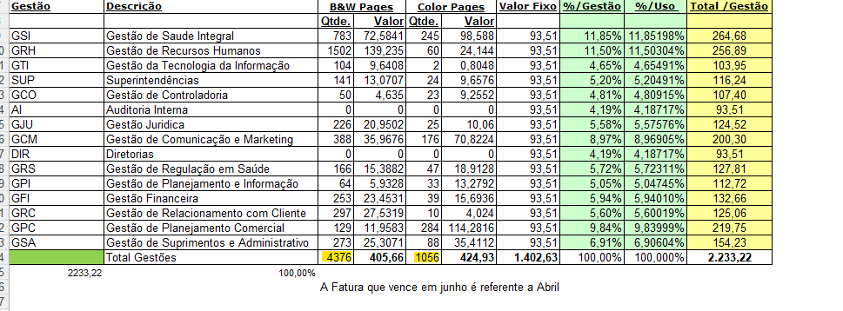
Ano | Nome do mês | Mês | Quantidade de impressões | Impressões em KG | Qte colaboradores | Qte impressões por colaboradores | Qte Kg papel por colaboradores
2024 | 2024-01-01 | janeiro | 7,999 | 18.72 | 250 | 32 | 0.07
2024 | 2024-02-01 | fevereiro | 4,203 | 9.84 | 249 | 17 | 0.04
2024 | 2024-03-01 | março | 5,695 | 13.33 | 250 | 23 | 0.05
2024 | 2024-04-01 | abril | 5,432 | 12.71 | 259 | 21 | 0.05
2024 | 2024-05-01 | maio | 5,080 | 11.89 | 257 | 20 | 0.05
2024 | 2024-06-01 | junho | 8,157 | 19.09 | 255 | 32 | 0.07
2024 | 2024-07-01 | julho | 5,875 | 13.75 | 262 | 22 | 0.05
2024 | 2024-08-01 | agosto | 6,685 | 15.64 | 258 | 26 | 0.06
2024 | 2024-09-01 | setembro | 6,159 | 14.41 | 258 | 24 | 0.06
2024 | 2024-10-01 | outubro | 6,279 | 14.69 | 264 | 24 | 0.06
2023 | 2023-01-01 | janeiro | 7,109 | 16.64 | 236 | 30 | 0.07
2023 | 2023-02-01 | fevereiro | 4,884 | 11.43 | 230 | 21 | 0.05
2023 | 2023-03-01 | março | 8,181 | 19.14 | 234 | 35 | 0.08
2023 | 2023-04-01 | abril | 5,295 | 12.39 | 236 | 22 | 0.05
2023 | 2023-05-01 | maio | 6,262 | 14.65 | 237 | 26 | 0.06
2023 | 2023-06-01 | junho | 6,243 | 14.61 | 239 | 26 | 0.06
2023 | 2023-07-01 | julho | 6,174 | 14.45 | 248 | 25 | 0.06
2023 | 2023-08-01 | agosto | 7,481 | 17.51 | 248 | 30 | 0.07
2023 | 2023-09-01 | setembro | 6,288 | 14.71 | 248 | 25 | 0.06
2023 | 2023-10-01 | outubro | 7,842 | 18.35 | 247 | 32 | 0.07 | Ou seja, o que o Geraldo mandou no NF contratos em maio preenchemos a coluna de abril.
2023 | 2023-11-01 | novembro | 6,462 | 15.12 | 246 | 26 | 0.06
2022 | 2022-01-01 | janeiro | 5,245 | 12.27 | 222 | 24 | 0.06
2022 | 2022-02-01 | fevereiro | 17,151 | 40.13 | 220 | 78 | 0.18
2022 | 2022-03-01 | março | 19,217 | 44.97 | 221 | 87 | 0.20
2022 | 2022-04-01 | abril | 13,783 | 32.25 | 232 | 59 | 0.14
2022 | 2022-05-01 | maio | 14,756 | 34.53 | 227 | 65 | 0.15
2022 | 2022-06-01 | junho | 7,750 | 18.14 | 229 | 34 | 0.08
2022 | 2022-07-01 | julho | 3,514 | 8.22 | 234 | 15 | 0.04
2022 | 2022-08-01 | agosto | 3,424 | 8.01 | 229 | 15 | 0.03
2022 | 2022-09-01 | setembro | 7,721 | 18.07 | 231 | 33 | 0.08
2022 | 2022-10-01 | outubro | 4,102 | 9.60 | 231 | 18 | 0.04
2022 | 2022-11-01 | novembro | 5,203 | 12.18 | 234 | 22 | 0.05
2022 | 2022-12-01 | dezembro | 5,012 | 11.73 | 237 | 21 | 0.05
2023 | 2023-12-01 | dezembro | 4,728 | 11.06 | 0 | #DIV/0! | #DIV/0!
2021 | 2021-01-01 | janeiro | 17,155 | 40.14 | 200 | 86 | 0.20
2021 | 2021-02-01 | fevereiro | 14,178 | 33.18 | 200 | 71 | 0.17
2021 | 2021-03-01 | março | 16,533 | 38.69 | 201 | 82 | 0.19
2021 | 2021-04-01 | abril | 13,276 | 31.07 | 204 | 65 | 0.15
2021 | 2021-05-01 | maio | 15,824 | 37.03 | 199 | 80 | 0.19
2021 | 2021-06-01 | junho | 13,921 | 32.58 | 208 | 67 | 0.16
2021 | 2021-07-01 | julho | 12,452 | 29.14 | 209 | 60 | 0.14
2021 | 2021-08-01 | agosto | 16,776 | 39.26 | 203 | 83 | 0.19
2021 | 2021-09-01 | setembro | 14,631 | 34.24 | 211 | 69 | 0.16
2021 | 2021-10-01 | outubro | 15,678 | 36.69 | 219 | 72 | 0.17
2021 | 2021-11-01 | novembro | 13,752 | 32.18 | 219 | 63 | 0.15
2021 | 2021-12-01 | dezembro | 8,688 | 20.33 | 220 | 39 | 0.09
2024 | 2024-11-01 | novembro | 4,667 | 10.92 | 266 | 18 | 0.04
2024 | 2024-12-01 | dezembro | 3,414 | 7.99 | 278 | 12 | 0.03
2025 | 2025-01-01 | janeiro | 2,764 | 6.47 | 287 | 10 | 0.02
2025 | 2025-02-01 | fevereiro | 3,870 | 9.06 | 294 | 13 | 0.03
2025 | 2025-03-01 | março | 4983 | 11.66 | 294 | 17 | 0.04
2025 | 2025-04-01 | abril | 3788 | 8.86 | 0 | #DIV/0! | #DIV/0!
2025 | 2025-05-01 | maio | 4964 | 11.62 | 0 | #DIV/0! | #DIV/0!
2025 | 2025-06-01 | junho | 3747 | 8.77 | 0 | #DIV/0! | #DIV/0!
2025 | 2025-07-01 | julho | 4595 | 10.75 | 0 | #DIV/0! | #DIV/0!
2025 | 2025-08-01 | agosto |  |  | 0
2025 | 2025-09-01 | setembro |  |  | 0
2025 | 2025-10-01 | outubro |  |  | 0
2025 | 2025-11-01 | novembro |  |  | 0
2025 | 2025-12-01 | dezembro |  |  | 0

